상품제안서
(넓은액정)디지털 온습도계, 시계 달력 온습도계 | 상품코드: F28103

 |  |  |  |  |  |  | 02-412-0044 | www.easy1.co.kr
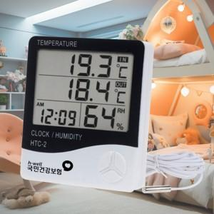

【상세/제작정보】

【인쇄/포장옵션】 | 실크 / 포장불가능

【공급단가】 | 수량 | 100~ | 300~ | 500~ | 1,000~ | 3,000~
*VAT별도 | 단가 | 5,400원 | 5,310원 | 5,170원 | 5,080원 | 4,950원

【상품 URL】 | https://dev.easy1.co.kr:443/src/goods_detail.php?gdno=28103

